상품제안서
100% 자연분해 친환경 소독티슈 | 상품코드: S20366

 |  |  |  |  |  |  | 02-713-8555 | www.synergygift.co.kr
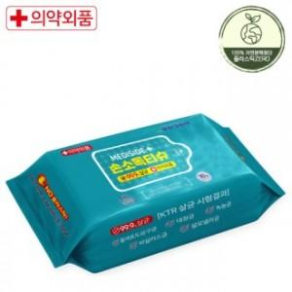

【상세/제작정보】

【인쇄/포장옵션】 | 스티커 / 포장불가능

【공급단가】 | 수량 | 500~ | 1,500~ | 3,000~ | 4,500~ | 6,000~
*VAT별도 | 30매 | 810원 | 780원 | 750원 | 720원 | 700원
 | 80매 | 2,290원 | 2,210원 | 2,120원 | 2,040원 | 1,980원

【상품 URL】 | https://www.synergygift.co.kr:443/src/goods_detail.php?gdno=20366

